מצב התחלתי
 |  | אלוקציות |  |  |  | 3.65
 | מטבע | מוצר | סכום בש"ח | נוכחי | סכום בדולר
0.07% | ₪ | בנק לאומי | 53,113 |  | 14,552
57.64% | USD | HSBC PB | 40,994,935 |  | 11,231,489
 |  |  |  |  | -
 |  |  |  |  | -
 |  |  |  |  | -
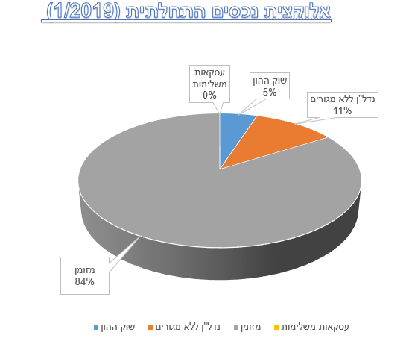
 |  |  |  |  | -
 |  |  |  |  | -
 | USD | HSBC Expat | 14,490,900 | ג'רזי | 3,970,110
 |  |  |  |  | -
 |  |  |  |  | -
 |  |  |  |  | -
 |  |  |  |  | -
 | USD | בנק לאומי | 4,443,623 |  | 1,217,431
 | EUR | HSBC PB | 3,029,775 |  | 830,075
 |  |  |  |  | -
 | JPY | HSBC Expat | 2,940,853 | ג'רזי | 805,713
 | EUR | HSBC Expat | 1,022,852 | ג'רזי | 280,233
 |  |  |  |  | -
 | סה"כ מזומן | 66,976,051 | 0 |  | -
5.82% | CHF | תיק מנוהל - שוויץ Vontobel | 4,140,881 |  | 1,134,488
 |  |  |  |  | -
 |  |  |  |  | -
 |  | סה"כ פיננסי | 71,116,932 |  | 19,484,091
 |  |  |  |  | -
 | פנסיוני |  |  |  | -
גמל | תמר | כלל גמל - אג"ח עד 25% מניות | 7,128 |  | 1,953
קרנות השתלמות | יהודה | מגדל השתלמות כללי | 21,351 |  | 5,850
 |  |  | 28,479 |  | 7,802
 |  |  |  |  | -
 |  | פיננסי+פנסיוני | 71,145,411 |  | 19,491,893
 |  |  |  |  | -
 |  |  |  |  | -
 |  |  |  |  | -
 |  | כולל בית המגורים | 18,695,290 |  | 5,121,997
 |  | נדל"ן ללא מגורים | 8,408,310 |  | 2,303,647
 |  |  |  |  | -
 |  | הקצאת נכסים |  |  | -
 |  |  |  |  | -
 |  | שוק ההון | 4,169,360 | 5.24% | 1,142,290
 |  | מבטיחות תשואה | 0 | 0.00% | -
 |  | נדל"ן ללא מגורים | 8,408,310 | 10.57% | 2,303,647
 |  | אלטרנטיבי | 0 | 0.00% | -
 |  | מזומן | 66,976,051 | 84.19% | 18,349,603
 |  | סה"כ פיננסי פנסיוני נדל"ן ללא מגורים (כולל כספי חברה ומינוף) | 79,553,721 |  | 21,795,540

2019-2020
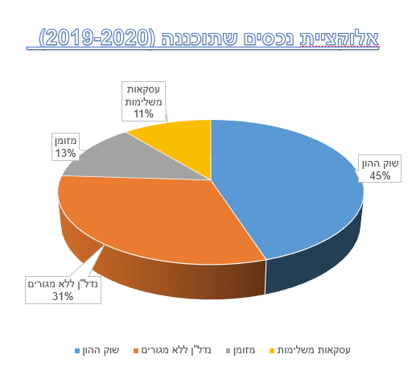
 | מוצר | סכום בדולר | סכום בש"ח |  | לנייד ל | סכום בדולר
מזומן | בנק לאומי | 15,175 | 53,113 |  | לל"ש | 15,175
 | בנק לאומי | 524,000 | 1,834,000 |  | עסקאות נדל"ן עתידיות | 524,000
 | גרנזי HSBC PB (בתוספת 1.25M$) | 2,962,839 | 11,851,356 |  | עסקת גלפנד- עתידי | 500,000
 |  | - |  |  | עסקת נץ- עתידי | 500,000
 |  | - |  |  | עסקאות נדל"ן עתידיות | 1,072,000
 |  | - |  |  | קומריט- עתידי | 500,000
 | גרנזי HSBC PB | 865,650 | 3,029,775 |  | עסקאות נדל"ן עתידיות | 865,650
 | ג'רזי HSBC Expat | 4,140,257 | 14,490,900 |  | יתרת מזומן ופיקדונות | 3,140,257
 |  | - |  |  | הארד מאני ארה"ב- אריון- עתידי | 500,000
 |  | - |  |  | קרן השקעה Fuse Group- מיידי | 500,000
 | ג'רזי HSBC Expat | 840,244 | 2,940,853 |  | אלטרנטיבי עתידי | 840,244
 | ג'רזי HSBC Expat | 292,243 | 1,022,852 |  | אלטרנטיבי עתידי | 292,243
 | סה"כ מזומן: | 9,640,408 |  |  | סה"כ מזומן: | 3,155,432
 | סיכון: | - |  |  | סיכון:
פיננסי | תיק מנוהל - שוויץ Vontobel | 1,183,109 | 4,140,881 |  | לל"ש | 1,183,109
 | תיק מנוהל IBI | 5,000,000 | 17,500,000 |  | לל"ש | 5,000,000
 | תיק מנוהל ילין לפידות | 5,000,000 | 17,500,000 |  | לל"ש | 5,000,000
 | סה"כ פיננסי (ומזומן): | 20,823,517 |  |  | סה"כ פיננסי (ומזומן): | 14,338,541
 | סיכון: | - |  |  | סיכון: | -
נדל"ן | דיור מוגן באטלנטה | 502,429 | 1,758,500 |  | לל"ש | 502,429
 | עסקת ריאלטי גרמניה | 165,617 | 579,660 |  | לל"ש | 366,457
 | דירה בלונדון | 1,124,383 | 3,935,340 |  | לל"ש | 1,124,383
 | דירה בתל אביב | 1,200,000 | 4,200,000 |  | לל"ש | 1,200,000
 | אלקטרה (קרן השקעה - מולטי פמילי) | 600,000 | 2,100,000 |  | לל"ש | 600,000
 | נדל"ן ללא מגורים: | 3,592,429 |  |  | נדל"ן ללא מגורים: | 7,754,918.43
 | סיכון: | - |  |  | סיכון:
אלטרנטיבי | ליקווידיטי (קרן למימון צמיחה לחברות הייטק) | 210,000 | 735,000 |  | לל"ש | 400,000 | 50%
 | סה"כ אלטרנטיבי: | 210,000 |  |  | סה"כ אלטרנטיבי: | 2,532,487 | 200,000 | 7.90%
 |  |  |  |  |  |  | -
הקצאת נכסים |  | סכום בדולר | סכום בש"ח | אלוקציה קיימת |  | סכום בש"ח
 | שוק ההון: | 11,183,109 |  | 45.41% | שוק ההון: | 11,183,109 |  | 45.41%
 | נדל"ן ללא מגורים: | 3,592,429 |  | 14.59% | נדל"ן ללא מגורים: | 7,754,918 |  | 31.49%
 | אלטרנטיבי: | 210,000 |  | 0.85% | אלטרנטיבי: | 2,532,487 |  | 10.28%
 | מזומן: | 9,640,408 |  | 39.15% | מזומן: | 3,155,432 |  | 12.81%
 | חשיפה לסיכון: |  |  | 0.00% | חשיפה לסיכון: | 0% |  | 22.00%
סה"כ שווי נכסים |  | 24,625,946 |  |  |  | 24,625,946
 | חישוב אלוקציות נוכחי |  |  |  | הקצאת נכסים כיום 27/8/2019 |  | הקצאת נכסים עתידית- ינואר 2020
 | מזומן | 9,640,408 | 39% |  | שווי נכסים: | 24,625,946 | שווי נכסים מוערך: | 24,625,946
 | שוק ההון | 11,183,109 | 45% |  | סה"כ חשיפה לסיכון: | 0% | סיכון צפוי: | 0%
 | נדל"ן | 3,592,429 | 15% |  | סה"כ חשיפה לשוק ההון: | 45% | חשיפה לשוק ההון: | 45%
 | אלטרנטיבי: | 210,000 | 1% |  | סה"כ חשיפה למזומן: | 39% | חשיפה למזומן: | 13%
 | מבנה אחזקות נוכחי |  |  |  | חשיפה לנדל"ן כיום: | 15% | חשיפה לנדל"ן: | 31%
 | תיקי השקעות מנוהלים | 11,183,109 | 45% |  | חשיפה לעסקאות משלימות כיום: | 1% | חשיפה לעסקאות משלימות: | 10%
 | יתרות עו"ש ופיקדונות | 9,640,408 | 39%
 | נדל"ן ללא מגורים | 3,592,429 | 15%
 | אלטרנטיבי: | 210,000 | 1%

2024 נוכחית
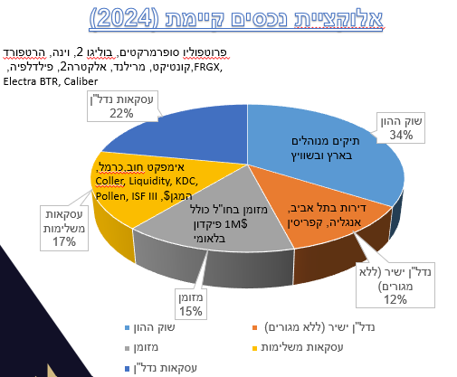
פקדונות ומזומן |  | $ | שוק ההון |  | $ | נדלן |  | $ | אלטרנטיבי |  | $ | 3.7
13.6% | 12,714,430 | 3,436,332 | 33.8% | 31,530,031 | 8,521,630 | 34.7% | 32,380,850 | 8,751,581 | 17.8% | 16,582,880 | 4,481,859
תיאור מוצר | יתרה בשקלים |  | תיאור מוצר | יתרה בשקלים |  | תיאור מוצר | יתרה בשקלים |  | תיאור מוצר | יתרה בשקלים
גרנזי HSBC PB- דולר | 5,688,562 | 1,537,449 | תיק מנוהל אי בי אי 6391730493 | 14,593,199 | 3,944,108 | דירה - אנגליה - לונדון | 4,214,790 | 1,139,132 | אימפקט חוב 2400932 | 3,790,546 | 1,024,472
פקדון דולר 02400942 | 3,687,000 | 996,486 | תיק מנוהל ילין GB62BLIC40625733676818 | 10,787,978 | 2,915,670 | דירה - תל אביב | 4,200,000 | 1,135,135 | Coller Capital | 3,687,000 | 996,486
ג'רסיHSBC-אירו | 1,565,555 | 423,123 | שוויץ Vontobel 89430.001 | 6,103,014 | 1,649,463 | Faro-Point FRG-X | 3,003,471 | 811,749 | קרן המגן - מסלול דולרי Ext Ord-942 | 3,683,522 | 995,546
ג'רסיHSBC-דולר | 1,323,139 | 357,605 | מגדל השתלמות כללי 944740 | 25,681 | 6,941 | ריאליטי גרמניה - רכישת פורטפוליו של... 2400942 | 2,348,008 | 634,597 | כרמל קרדיט | 2,000,000 | 540,541
מטח דולר 02400942 | 310,685 | 83,969 | תיק השקעות 02400942 | 20,159 | 5,448 | אלקטרה USA 2 28819928 | 2,196,659 | 593,692 | Pollen Street Credit Fund III-USD 28819928 | 1,598,322 | 431,979
חשבון בנק 02400942 | 139,254 | 37,636 |  |  |  | דירה - קפריסין - דירת נופש | 1,916,112 | 517,868 | Liquidity Capital II, L.P 89430.001 | 989,830 | 267,522
מט'ח שוטף אירו פת"ח-תושבי חוץ 02400942 | 236 | 64 |  |  |  | קאליבר- Caliber | 1,843,500 | 498,243 | KDC Media Fund L.P | 657,897 | 177,810
ג'רסיHSBC-פאונד בריטי | 0 | 0 |  |  |  | אלקטרה בי. טי. אר 1 - Electra BTR | 1,843,500 | 498,243 | ISF - III 028819928 | 175,763 | 47,504
ג'רסיHSBC- יין יפני | 0 | 0 |  |  |  | מגורים Multi-Family בפילדלפיה - גלפ... 2400932 | 1,843,500 | 498,243
גרנזי HSBC PB-אירו | 0 | 0 |  |  |  | מרילנד, Gatewater Landing, גלפנד | 1,843,500 | 498,243
 |  |  |  |  |  | דיור מוגן באטלנטה בוליגו 2400942 | 1,757,633 | 475,036
 |  |  |  |  |  | עסקת הרטפורד קונטיקט - התחדשות עירו... iban: gb35blic40625736167003 | 1,751,325 | 473,331
 |  |  |  |  |  | Serviced Apartments, Vienna 28819928 | 1,575,304 | 425,758
 |  |  |  |  |  | דיור מוגן באטלנטה בוליגו 2 2400932 | 1,096,020 | 296,222
 |  |  |  |  |  | מגורים Multi-Family ו Single-Family... 2400932 | 947,530 | 256,089

